Tabelle1
WICHTIG !!!!! Ausfüllhilfe !!!!! WICHTIG
Bei Office 2010 --> Zuerst oben auf "Bearbeitung aktivieren" klicken! (sonst kann man nichts ausfüllen)
1. Anmeldedaten am Anmeldeschein angeben
2. Anmeldeschein am eigenen Computer abspeichern - "Datei" → "Speichern unter" oder Speichersymbol in der Symbolleiste oben
3. Versenden des Anmeldescheins per Mail: |  | Möglichkeit 1: |  |  | "Datei" → "Senden an" → "E-Mail-Empfänger (als Anlage)" → Mailadresse manuell eingeben
 |  |  |  |  | Die Möglichkeit 1 funktioniert nur, wenn das Programm Outlook richtig eingestellt ist !!!
 |  | Möglichkeit 2: |  |  | Versenden der abgespeicherten Datei mit ihrem Mailprogramm - individuelle Vorgangsweise

Die Mailadresse weinparade@lk-noe.at muss in jedem Fall manuell eingegeben werden !!!

!!! Anmeldung gilt erst nach Erhalt des Bestätigungsmails !!!

Anmeldung an den Bezirksweinbauverband Poysdorf, BBK Mistelbach, Karl Katschthalerstraße 1, 2130 Mistelbach
A: Fax: + 43 (0) 50 259 / 95 45 101 oder Mail: weinparade@lk-noe.at
CZ: Mail: vseidlova@iol.cz
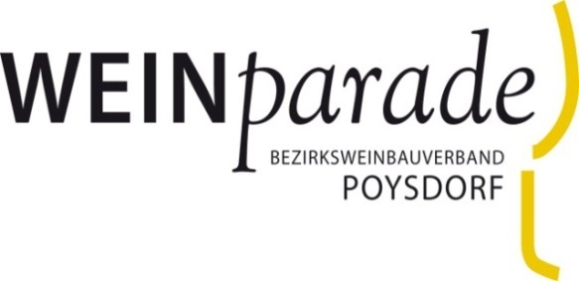
Anmeldeschein
für die 48. Poysdorfer Weinparade

Anlieferung:
LFS Mistelbach, Obstlager
Winzerschulgasse 50, 2130 Mistelbach
Dienstag, 26. April 2022, 9-12 und 13-15 Uhr
Mittwoch, 27. April 2022, 9-12 und 13-15 Uhr
gemeinsam mit der NÖ Wein
Weinparade - Die Gala:
Donnerstag, 30. Juni 2022 ab 18:00 Uhr
für alle Sieger-Betriebe
Anmeldeschluss: Sonntag, 10. April 2022
 |  |  |  |  |  |  |  | BIO-Betrieb? | Urkunden-druck erwünscht?
Name/Betriebsbezeichnung/Jméno für die Veröffentlichung |  |  |  |  |  |  |  | □JA □NEIN | □JA □NEIN
 |  |  |  |  |  |  |  | Zutreffendes bitte markieren bzw. eintragen!
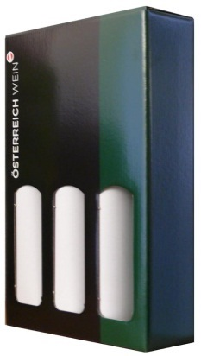
PLZ/Ort/Straße/Nr./adresa

Telefonnummer/Fax/Ta.
NUR 3 Flaschen im 3er-Karton !!
www & @
 |  |  | Betriebsnummer IČ/DIČ:
Bezirksweinbauverband/vinařský spolek

 | Weinbezeichnung/odrůda |  |  | Sorte/ odrůda |  | Q-Stufe/ jak. Stupeň | .Farbe/barva | Jahrgang | Alk. in vol % | Restz. g/l | staatl. Prüfnr. | Barrique J/N
 |  |  |  | Kürzel laut Weingesetz zkr. dle zákona |  |  | weiß/rot/rosé bíle/čer./rosé | ročník |  | zbyt. Cukr g/l | číslo osvědčení a zatřidění vína
Probe/vzorek 1
Probe/vzorek 2
Probe/vzorek 3
Probe/vzorek 4
Probe/vzorek 5
Probe/vzorek 6
Probe/vzorek 7
Die Teilnahmebedingungen und Datenschutzerklärung werden durch die Unterschrift bei Faxversand oder den Mailversand (keine Unterschrift möglich) akzeptiert!
Nur für Alternative Weine: Für die Verkostung brauchen wir bitte einige kurze Infos zum Weinausbau (zB Maischegärung, oxidativ, ….)

 |  |  |  |  |  |  |  |  | Datum Unterschrift

!!! Anmeldung gilt erst nach Erhalt des Bestätigungsmails !!!

